Hoja1
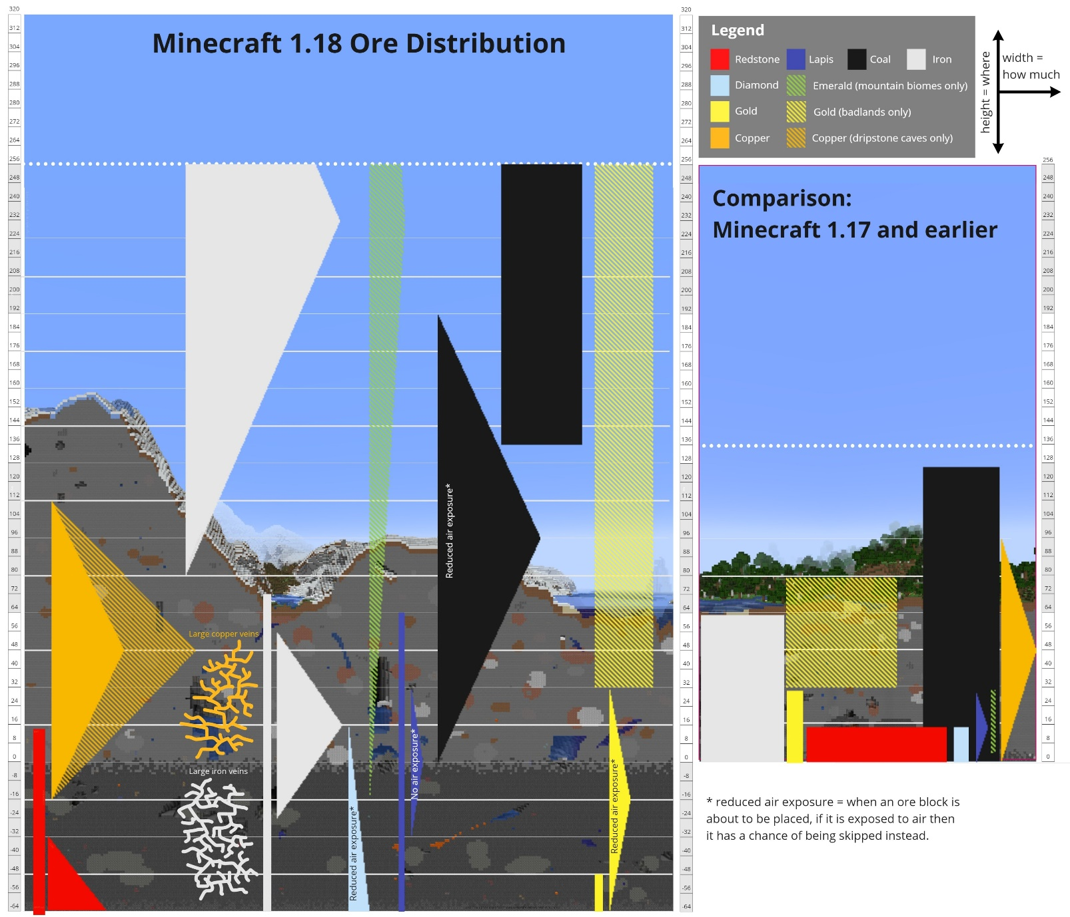
Puntos |  | Cantidad de stacks | Resto | Cantidad mena piedra total | Cantidad mena pizarra total
1 | Carbón | 0 | 0 | 0 | 0
2 | Hierro | 0 | 0 | 0 | 0
2 | Cobre | 0 | 0 | 0 | 0
20 | Redstone | 0 | 0 | 0 | 0
30 | Oro | 0 | 0 | 0 | 0
20 | Lapislázuli | 0 | 0 | 0 | 0
200 | Diamante | 0 | 0 | 0 | 0 | Pillín no muevas la imagen
500 | Esmeralda | 0 | 0 | 0 | 0 | Igualmente guapo el que lo lea

Puntos | Pizarra | Cantidad de stacks | Resto | Total | 0
50 | Carbón | 0 | 0
5 | Hierro | 0 | 0
10 | Cobre | 0 | 0
20 | Redstone | 0 | 0
30 | Oro | 0 | 0
20 | Lapislázuli | 0 | 0
100 | Diamante | 0 | 0
1000 | Esmeralda | 0 | 0

¡¡ SÓLO ESCRIBIR EN LAS CELDAS DE COLOR NARANJA !!

